I. Část 1a
I. Část 1a
Organizační struktura povinné osoby

Organizační struktura povinné osoby |  | Vyhláška č. 163/2014 Sb., v platném znění, příloha 10

Informace platné k datu: | (30/09/2019)
Počet obchodních míst | 128 | Bod 1 písm. h)
Počet pracovníků (přepočtený stav) | 3054
Organizační struktura povinné osoby (znázorní se níže)

Raiffeisenbank CZ
CEO
Igor Vida
Internal Audit Michaela Kubýová
Compliance & Financial Crime Management Čestmír Ondrůšek
Investment Management Jaromír Sladkovský
Human Resources Filip Šanda
Legal & Management Support Marek Látal
Finance Tomáš Jelínek
Brand Strategy & Communication Hana Kovářová
Retail
Vladimír Kreidl
PI Segment & Product Management Petr Štětka
Strategic Sales & Mortgage Business Marek Richter
Branch Network Jan Remr
Micro Segment & Product Management Marek Richter
Direct & Remote Sales Aleš Hejný
Credit Cards & Insurance Business Andrea Klímová
Private Banking Jiří Zelinka
Markets & Investment Banking Jan Pudil
Corporate Finance Marek Tichý
Trading Milan Fischer
Equities Milan Fischer
Capital Market Sales & FI Coverage Pavel Křivonožka
Economic Research Helena Horská
Treasury Products Ondřej Rydl
Corporate František Ježek
Large Corporates Barbara Tutass
Real Estate and Structured Finance Tomáš Gürtler
Trade Finance and Factoring Petr Fiala
Corporate Sales Václav Štětina
Corporate Development Viktória Kapušanská
Operations Miloš Matula
Support Services David Trégl
Security
Josef Rech
Business Operations
Vladimír Wernisch
Central Procurement Jan Baudyš
Project & Process Management Roman Herman
Risk Martin Stotter
Workout Jaroslav Poříz
Retail Risk & Collection Matúš Džavan
Corporate and SE Risk Hynek Příhoda
Risk Controlling Martin Hanuš
Early Warning System Jan Černý
Information Technology Vladimír Matouš
IT Operations Petr Štengl
IT Business Alignment Zdeněk Kořínek
IT Development Štefan Németh

Corporate Strategy Poledňák Michal

I. Část 3b
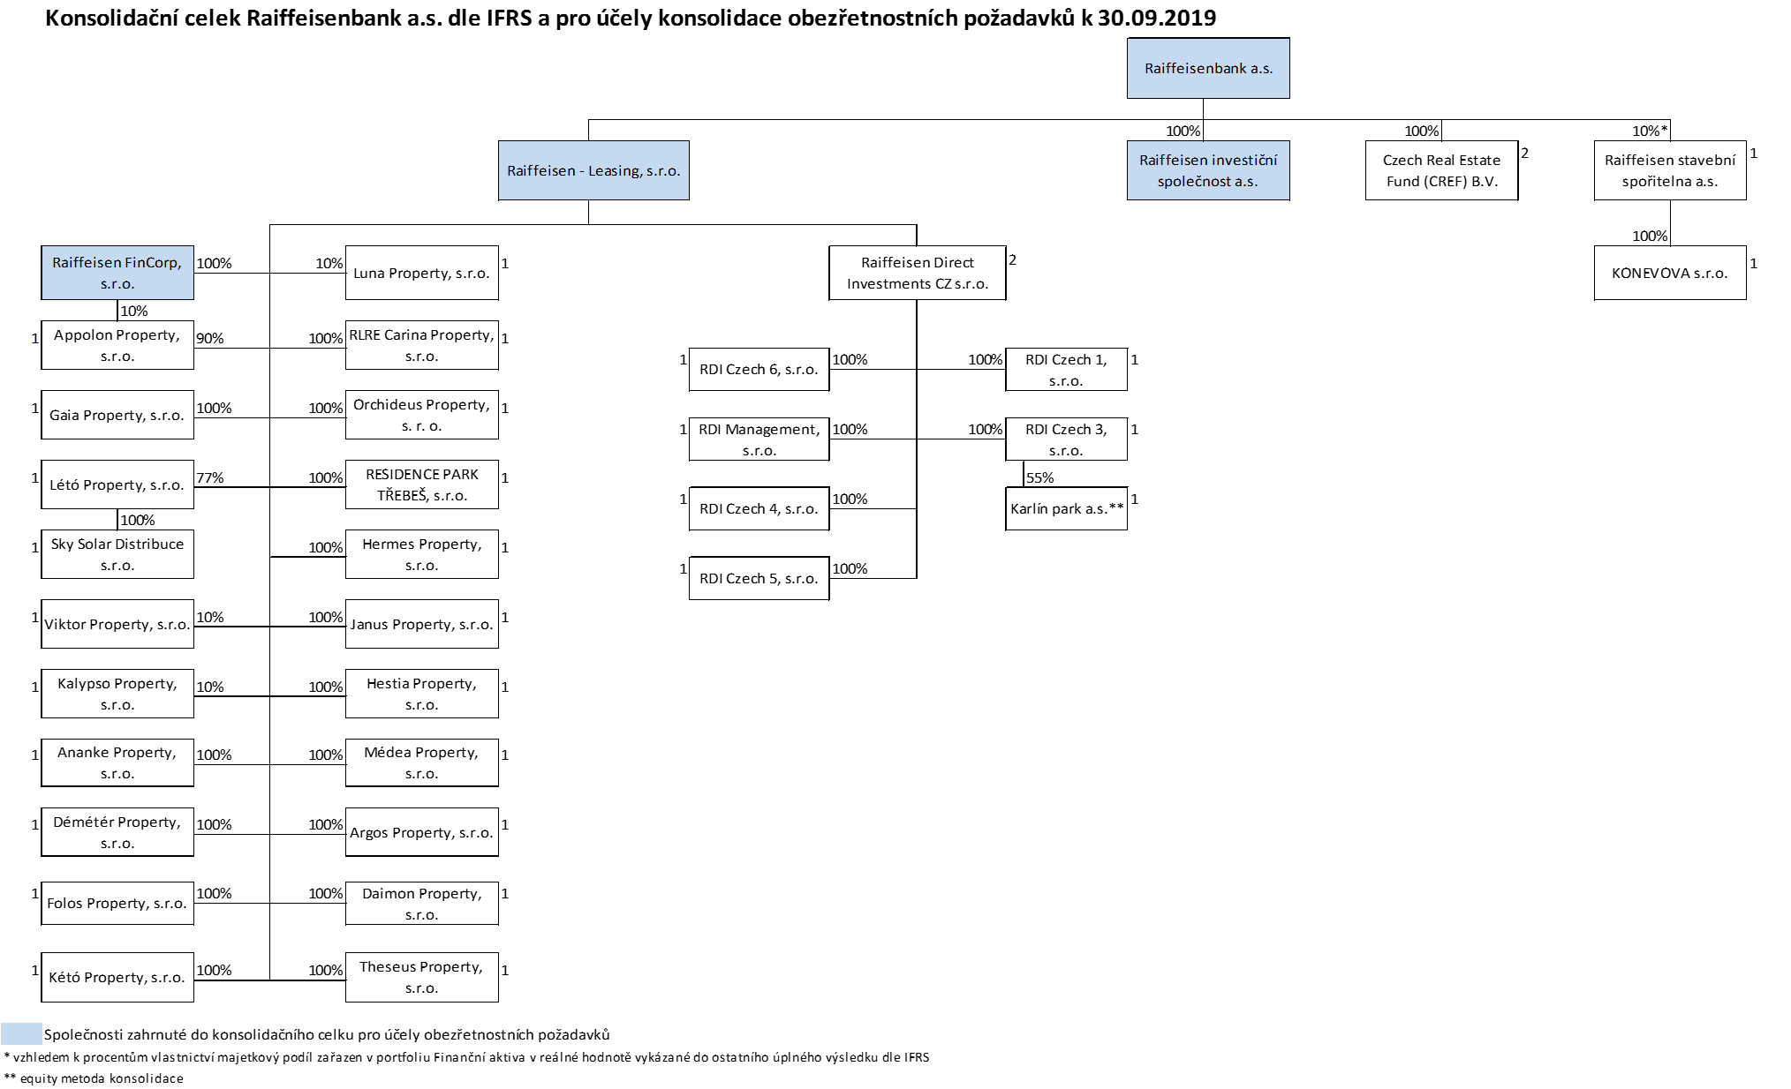
I. Část 3b
Grafické znázornění konsolidačního celku, jehož členem je povinná osoba, z hlediska řízení

Grafické údaje o struktuře konsolidačního celku, jehož je povinná osoba součástí |  | Vyhláška č. 163/2014 Sb., v platném znění, příloha 10

Informace platné k datu: | (30/09/2019)
Grafické znázornění konsolidačního celku, jehož členem je povinná osoba, z hlediska řízení s vyznačením osob, které jsou zahrnuty do obezřetnostní konsolidace, a uvedením důvodu pro nezahrnutí do obezřetnostní konsolidace u ostatních osob |  | Bod 3 písm. d)
U daného subjektu stačí uvést příslušné číslo odůvodnění:
1 - není institucí, finanční institucí, podnikem pomocných služeb nebo společností spravující aktiva podle článku 18 odst. 8 nařízení (EU) č. 575/2013
2 - nezahrnutí subjektu z důvodu jeho velikosti, tj. subjekt splňuje podmínky podle článku 19 odst. 1 nařízení (EU) č. 575/2013
3 - subjekt není zahrnut z důvodů uvedených v článku 19 odst. 2 písm. a) nařízení (EU) č. 575/2013
4 - subjekt není zahrnut z důvodů uvedených v článku 19 odst. 2 písm. b) nařízení (EU) č. 575/2013
5 - subjekt není zahrnut z důvodů uvedených v článku 19 odst. 2 písm. c) nařízení (EU) č. 575/2013

